1.IDENTIFICACION
INFORMACIÓN GENERAL |  | INFORMACIÓN DEL ESTUDIO RESPECTIVO
 |  | NODO NÚMERO |  |  |  |  | 75264
 |  | INFORME NÚMERO |  |  |  |  | 1308
CONTRATISTA | UNIÓN TEMPORAL MOVILIDAD 2014 | ORDEN DE TRABAJO No. |  |  |  |  | PROGRAMACION BASICA
 |  | FECHA DE LA ORDEN DE TRABAJO |  |  |  |  | -
 |  | FECHA DE LA TOMA DE INFORMACIÓN |  |  |  |  | 290714
 |  | DÌA DE LA SEMANA
OBJETO DEL CONTRATO | REALIZAR LA TOMA DE INFORMACIÓN DE CAMPO, COMO INSUMO DEL PROGRAMA DE MONITOREO, SEGUIMIENTO Y PLANEACIÓN DEL TRÁNSITO Y EL TRANSPORTE DE BOGOTA D.C | TIPO DE ESTUDIO |  |  |  |  | VOLÚMENES POR TIPO DE VEHÍCULO DISCRIMINANDO CAMIONES
 |  | NOMBRE DEL ARCHIVO |  |  |  |  | 75264_AK_30_X_AC_53_140729_VOL.xlsx
 |  | CÓDIGO DEL ESTUDIO |  |  |  |  | VOL
 |  | LUGAR DE LA TOMA DE INFORMACIÓN
NÚMERO DE CONTRATO | 2072-2013 | COORDENADA X |  |  |  |  | LONGITUD
 |  | COORDENADA Y |  |  |  |  | LATITUD

FECHA DE INICIO DEL CONTRATO | 22-01-2014 | PROFESIONALES RESPONSABLES
 |  | CONSULTOR (DIRECTOR) |  |  |  |  | ING. MSC. SANDRA LUCIA NAVAS TEQUIA
 |  | CONSULTOR (COORDINADOR GENERAL) |  |  |  |  | ING. MSC. LUIS FERNANDO RUBIANO BARRERO
INTERVENTORÍA | UNIVERSIDAD NACIONAL DE COLOMBIA | CONSULTOR (EXPERTO EN TRÁNSITO Y TRANSPORTE) |  |  |  |  | ING. ESP. DIANA PAOLA PARADA
 |  | CONSULTOR (ING ANÀLISIS) |  |  |  |  | ING. JUAN MANUEL VILLAMARIN
 |  | INTERVENTORÍA (DIRECTOR) |  |  |  |  | ING. MSC. ARTURO ZARATE
 |  | INTERVENTORÍA (ESPECIALISTA) |  |  |  |  | ING. MSC. WILLIAM CASTRO
 |  | INTERVENTORÍA (RESIDENTE) |  |  |  |  | ING. JOSÉ EDWIN TORRES
OBJETO DEL CONTRATO | INTERVENTORÍA TÉCNICA, ADMINISTRATIVA Y FINANCIERA PARA LA TOMA DE INFORMACIÓN DE CAMPO COMO INSUMO DEL PROGRAMA DE MONITOREO, SEGUIMIENTO Y PLANEACIÓN DEL TRÁNSITO Y TRANSPORTE DE BOGOTÁ D.C. | SUPERVISOR SECRETARIA MOVILIDAD |  |  |  |  | ING. FABIAN GONZALEZ

 |  | VERSIONES DEL ESTUDIO
 |  | NÚMERO |  | FECHA | OBSERVACIONES
NÚMERO DE CONTRATO | 2072-2013 | Versión 0 |  | 05/08/2014
 |  | Versión 0 |  | 11/08/2014 | SE ATENDIERON OBSERVACIONES DE INTERVENTORÍA SEGÚN OFICIO FI-INT-CMTTUB14-390-14, SE DA RESPUESTA MEDIANTE OFICIO N° ICV-187-C-721. En la hoja 2. BASE se revisó la información para los movimientos, vehículos y periodos señalados, para el movimiento 1, el volumen de C2G a las 16:30 horas presenta una variación gradual al alza debido al inicio de hora pico, además en el acceso norte el incremento en el flujo vehicular es normal a partir de las 14:00 horas. Para el movimiento 1B, a las 15:00 horas, el volumen de C2G presenta un incremento debido a que los camiones se desplazan a sus lugares de destino antes del inicio de horario de restricción para el transporte de carga en el periodo de la tarde. Para el movimiento 2, en el periodo de las 22:30 horas se revisó la información registrada en los formatos de campo y no se encontró suceso alguno que permita justificar el porqué de las variaciones de camiones tipo C2G. Para el movimiento 3, en el periodo de las 14:00 horas se presentó un aumento en el volumen de buses especiales a causa del desplazamiento de vehículos pertenecientes a rutas escolares, así como el paso de ambulancias y de patrullas afiliadas a la policía que transitaron por el punto objeto de estudio en horas de la tarde. Asimismo en la columna de observaciones se verificaron que estas correspondan al comportamiento de los volúmenes vehiculares y a su vez se unifico el concepto de congestión vehicular.
 |  | Versión 1
FECHA DE INICIO DEL CONTRATO | 21-01-2014 | Versión 2

 |  | DESCRIPCIÓN DE LA TOMA DE INFORMACIÓN
 |  | TIPO DE VEHÍCULO | FACTOR DE EQUIVALENCIA | MOVIMIENTOS AFORADOS |  |  | No. DE PERÍODOS | HORA
ESQUEMA |  |  |  | ACCESO | LENTA | RÁPIDA | HORARIO DEL PERÍODO No. 1 | 22:00-06:00
 |  | L | 1 | NORTE | 1 | 1B | HORARIO DEL PERÍODO No. 2 | 06:00-14:00
 |  | C | 2 | SUR | 2 | 2B | HORARIO DEL PERÍODO No. 3 | 14:00-22:00
 |  |  |  | OCCIDENTE | 3 |  | No. DE HORAS TOMADAS | 24
 |  | BT | 2 | ORIENTE | 4 |  | HORARIO DE LA TOMA DE INFORMACIÓN | 22:00-22:00
 |  | B | 2 |  |  |  | No. DE EQUIPOS UTILIZADOS | 14
 |  |  |  | OBSERVACIONES DE LA TOMA DE INFORMACIÒN
 |  | AL | 2 | OBSERVACION |  |  |  |  | ACCESO
 |  | AT | 2.5 | DURANTE EL PERIODO DE LAS 06:52-07:48, 08:13-09:15 Y LAS 10:45-13:45 HORAS SE PRESENTA CONGESTIÓN VEHICULAR |  |  |  |  | NORTE
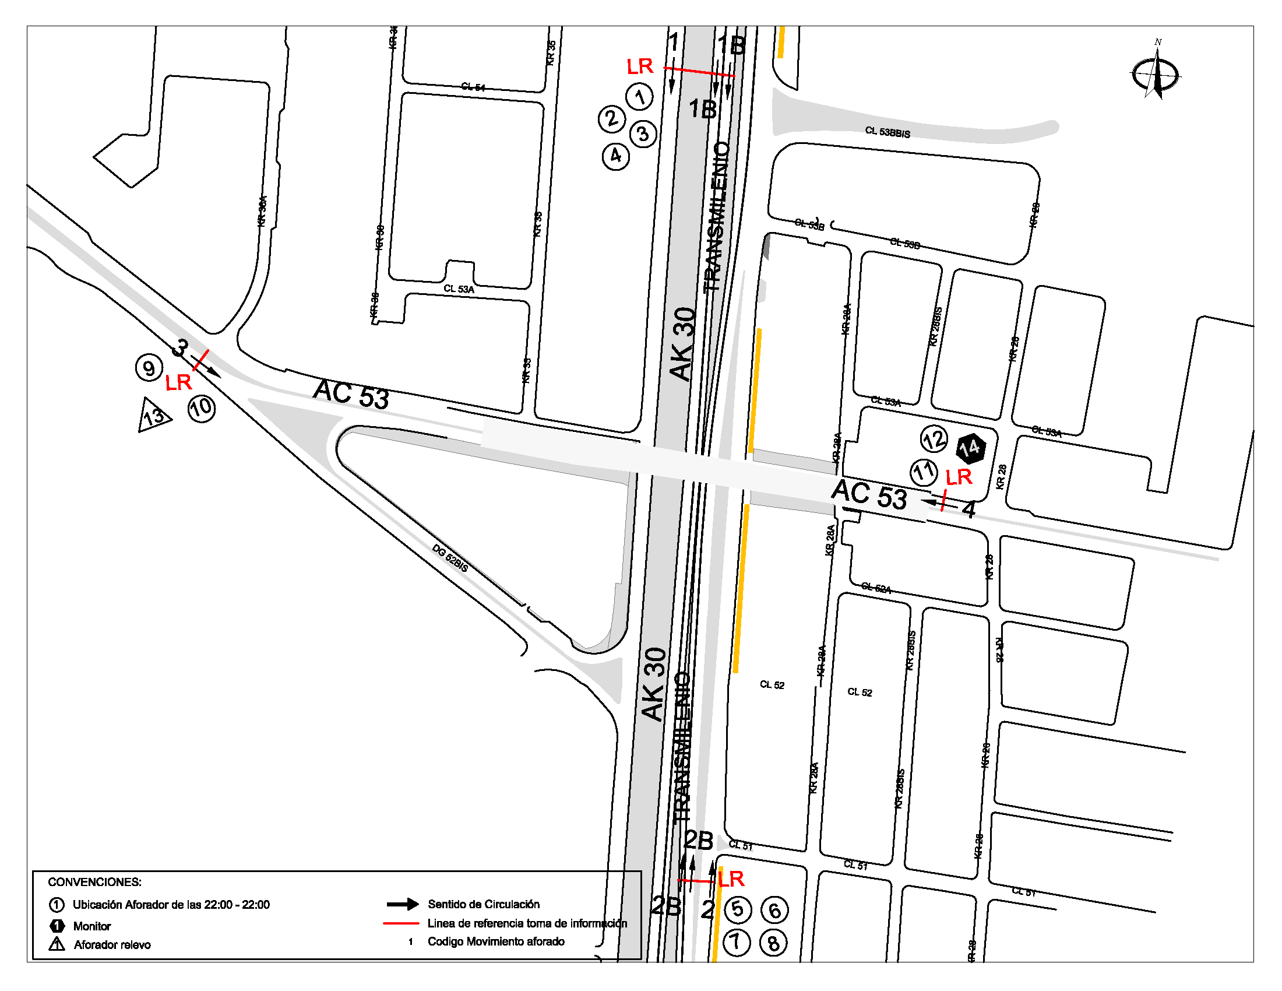
 |  | BA | 2.5 | EN EL PERIODO DE LAS 18:00-18:36 SE PRESENTA CONGESTIÓN VEHICULAR |  |  |  |  | SUR
 |  | ESP | 2 | SE PRESENTA CONGESTIÓN VEHICULAR DE 16:00 A 17:55 HORAS |  |  |  |  | ORIENTE
 |  | INT | 2 | SE PRESENTA CONGESTIÓN VEHICULAR DE 19:30 A 19:40 HORAS POR CHOQUE |  |  |  |  | ORIENTE
 |  | C2P | 2.5
 |  | C2G | 2.5
 |  | C3 | 2.5
 |  | C4 | 2.5
 |  | C5 | 2.5
 |  | C6 | 2.5
 |  | >C6 | 2.5
 |  | M | 0.5
 |  | BIC | 0.3

 |  | ANALISIS PUNTUAL
 |  | LA INTERSECCIÓN DE LA AVENIDA CARRERA 30 (AVENIDA NORTE QUITO SUR) CON AVENIDA CALLE 53 (AVENIDA PABLO VI) SE ENCUENTRA UBICADA EN EL SECTOR CENTRO DE LA CIUDAD EN LA LOCALIDAD DE TEUSAQUILLO. LA AVENIDA CARRERA 30 CUENTA CON TRES CALZADAS POR SENTIDO, DOS CALZADAS COMPUESTAS POR DOS Y TRES CARRILES RESPECTIVAMENTE PARA LA CIRCULACIÓN DE TRÁFICO MIXTO Y UNA CALZADA EXCLUSIVA PARA TRANSPORTE MASIVO CON SU RESPECTIVO SEPARADOR CENTRAL Y PERMITE LA CIRCULACIÓN EN SENTIDO NORTE-SUR Y SUR-NORTE. MIENTRAS LA AVENIDA CALLE 53 PRESENTA UNA CALZADA POR SENTIDO, CADA UNA CON DOS CARRILES PARA LA CIRCULACIÓN DE TRÁFICO MIXTO EN SENTIDO ORIENTE-OCCIDENTE Y OCCIDENTE-ORIENTE, EL PASO DE ESTA VÍA POR LA INTERSECCIÓN ES SOBRE NIVEL. EL VOLUMEN TOTAL AFORADO DURANTE EL DÍA FUE DE 302.994 VEHÍCULOS MIXTOS, COMPUESTOS DE LA SIGUIENTE MANERA: EL 69,4% CORRESPONDEN A VEHÍCULOS LIVIANOS, EL 20,4% A MOTOS, EL 5,7% A TRANSPORTE PÚBLICO COLECTIVO (COLECTIVOS, BUSETA / BUSETON, BUSES) Y EL 3,9% A VEHÍCULOS DE CARGA. LOS PERÍODOS DE MÁXIMA DEMANDA SE PRESENTAN ENTRE LAS 06:45-07:45 HORAS, Y ENTRE LAS 17:30-18:30 HORAS. LA HORA PICO TOTAL DE LA INTERSECCIÓN SE REGISTRA ENTRE LAS 06:45-07:45 HORAS, PERIODO EN EL QUE SE MOVILIZA UN TOTAL DE 21.966 VEHÍCULOS MIXTOS, DE LOS CUALES EL 62,3% CORRESPONDE A VEHÍCULOS LIVIANOS, EL 29,4% A MOTOS, EL 5,5% A TRANSPORTE PÚBLICO COLECTIVO Y MASIVO, EL 1,9% A CAMIONES Y EL 0,9% A BICICLETAS.

 |  | REGISTRO FOTOGRÁFICO
 |  | 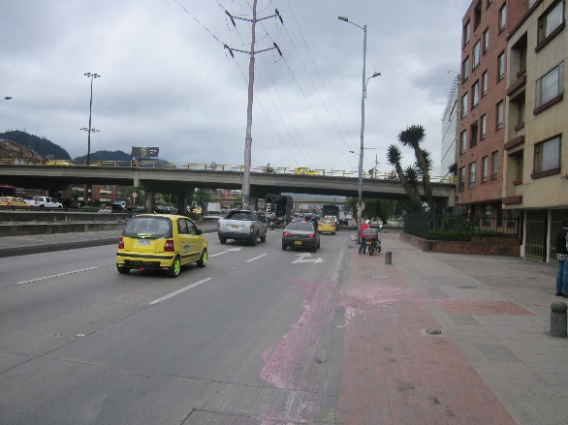 |  |  |  |  | 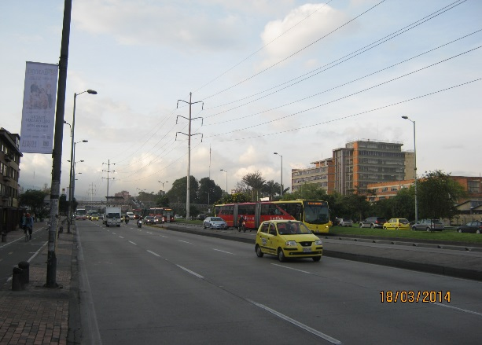

 |  | ACCESO NORTE |  |  |  |  | ACCESO SUR

 |  | 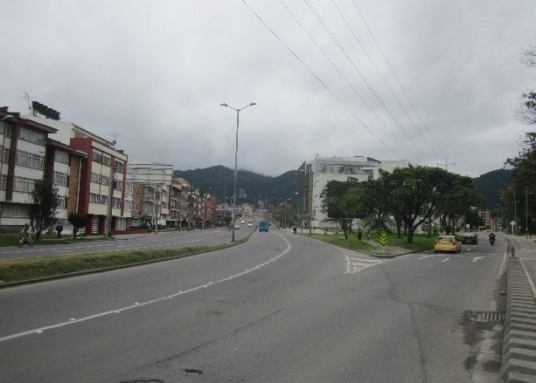 |  |  |  |  | 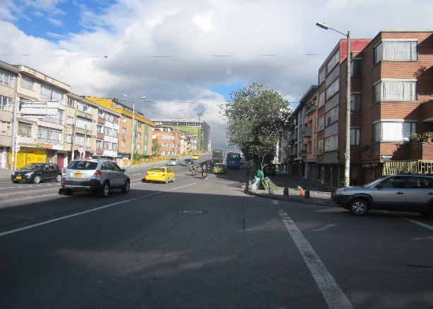

 |  | ACCESO OCCIDENTE |  |  |  |  | ACCESO ORIENTE

